画面
機能設計書 |  | システム名 | プロジェクト名 | 登録日付 |  |  | 更新日付
 |  | Biz-X POTTS
画面レイアウト |  | サブシステム名 | 機能名名 | 登録担当者 |  |  | 更新担当者
 |  | 棚卸 | 棚卸確定

 | 画面レイアウト
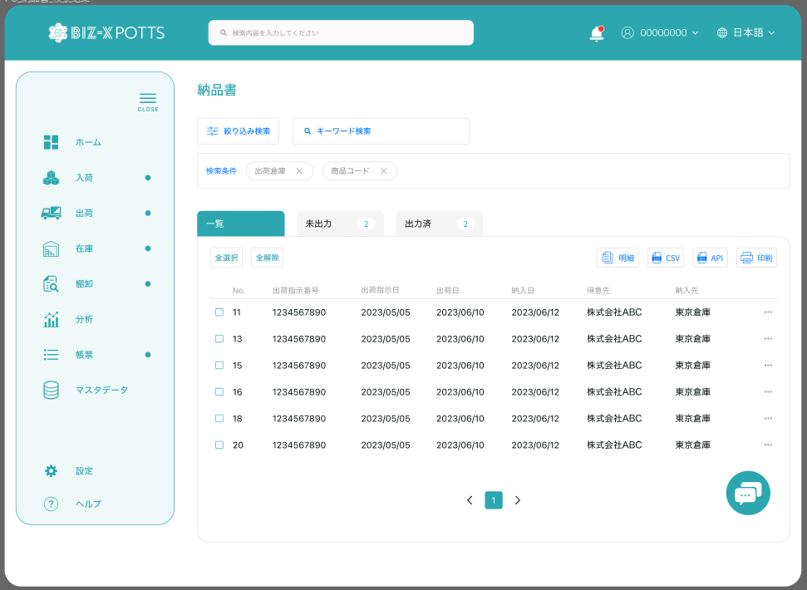

棚卸確定

棚卸日
～

倉庫

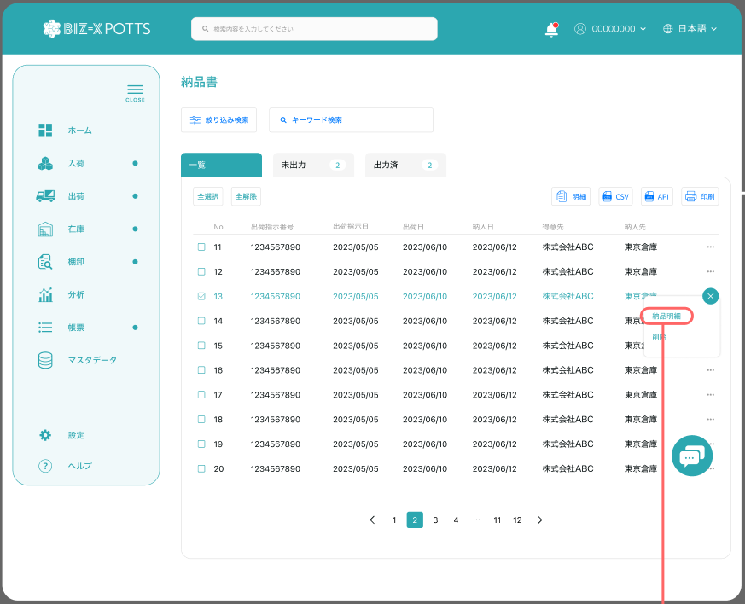
未確定
確定済
 |  |  |  |  |  | 確認弹窗

確定 取消

确认
取消
 |  |  |  |  | 確定済一覧を表示する

 |  |  |  |  | 未確定一覧を表示する

画面 (SP)
機能設計書 |  | システム名 |  | プロジェクト名 |  | 登録日付 | 更新日付
 |  | Biz-X POTTS
画面レイアウト |  | サブシステム名 |  | 機能名名 |  | 登録担当者 | 更新担当者
 |  | 棚卸 |  | 棚卸確定

 | 画面レイアウト

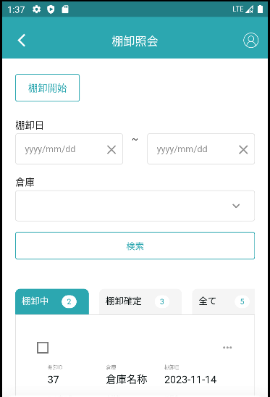

棚卸確定

未確定
一覽
確定済
 |  |  | 確認弹窗

確定 取消
 |  |  |  | 確定済一覧を表示する

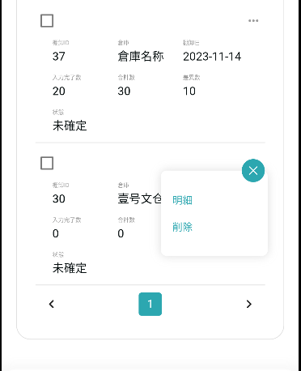

 |  |  |  |  | 未確定一覧を表示する

确认
取消

画面項目定義 (SP)
機能設計書 |  |  | システム名 |  |  |  | プロジェクト名 |  |  |  |  |  | 登録日付 |  |  | 更新日付
 |  |  | Biz-X POTTS
画面項目定義 |  |  | サブシステム名 |  |  |  | 機能名名 |  |  |  |  |  | 登録担当者 |  |  | 更新担当者
 |  |  | 棚卸 |  |  |  | 棚卸確定

PC端参照
No | 項目名 | ID | 種類 | 属性 | DB 桁数 | 画面 桁数 | IO | タブ | 必須 | 表示 | 配置 | IME | ref | chk | 書式 |  | 概要 | 登録時仕様 |  | 更新時仕様
 |  |  |  |  |  |  |  |  |  |  |  |  |  |  |  |  |  | 取得元 | 仕様 | 取得元 （照会/削除も同様） | 仕様

 | 検索条件
 | 棚卸日 |  |  |  |  |  |  |  |  |  |  |  |  |  |  |  | 時間期間 | dtb_inventory(棚卸) | 棚卸日
 | 倉庫 |  |  |  |  |  |  |  |  |  |  |  |  |  |  |  | 下拉框 | mtb_warehouse(倉庫マスタ) | 倉庫名称
 | 棚卸確定一覧
 | 棚卸ID |  |  |  |  |  |  |  |  |  |  |  |  |  |  |  |  | dtb_inventory(棚卸) | id
 | 倉庫 |  |  |  |  |  |  |  |  |  |  |  |  |  |  |  |  | mtb_warehouse(倉庫マスタ) | 倉庫名称
 | 棚卸日 |  |  |  |  |  |  |  |  |  |  |  |  |  |  |  |  | dtb_inventory(棚卸) | 棚卸日
 | 状態 |  |  |  |  |  |  |  |  | 〇 |  |  |  |  |  |  |  | dtb_inventory(棚卸) | 確定

イベント仕様 (SP)
機能設計書 |  |  | システム名 |  | プロジェクト名 | 登録日付 |  | 更新日付
 |  |  | Biz-X POTTS
イベント仕様 |  |  | サブシステム名 |  | 機能名名 | 登録担当者 |  | 更新担当者
 |  |  | 棚卸 |  | 棚卸確定

PC端参照
No | 対象 | イベント |  | 処理内容 |  |  | 備考
 |  | 初期化 |  | 清空检索条件，检索表dtb_inventory(棚卸) 检索条件： 【削除区分】=【2:未削除】 【会社_ID】=登陆者的会社ID 按照【確定】【棚卸日】倒序显示在一览页面 检索其他tab的件数 检索【倉庫】检索条件的下拉框数据 对应表mtb_warehouse(倉庫マスタ) 检索条件：【会社_ID】=登陆者的会社ID |  |  | tab未確定：【確定】=OFF tab確定済：【確定】=ON
 |  | 检索 |  | 根据检索条件 检索表dtb_inventory(棚卸) 检索条件：输入的【棚卸日from】<=【棚卸日】<=输入的【棚卸日to】 【倉庫ID】=输入的【倉庫】对应的倉庫ID 【削除区分】=【2:未削除】 【会社_ID】=登陆者的会社ID 按照【確定】【棚卸日】倒序显示在一览页面 检索其他tab的件数
 |  | tab切换 |  | 根据切换的tab检索对应状态的数据 一览：【確定】in 【1:ON，2:OFF】 未確定：【未確定】=【2:OFF】 確定：【確定】=【1:ON】
 |  | 全选择/全解除 |  | 点击按钮可以全选择/全解除当前页表中所有数据
 | 表格上部按钮 | 确定 |  | 1选中件数判断：0件报错提示 上记以外的场合 2循环处理 2-1check判断当前选择的数据【確定】=【 1:ON 】的场合， 提示【状态不对不能进行确认】进入下一条数据 2-2check棚卸明細的所有数据的【完了チェック】=【 1:ON】，如果存在【2:OFF】的场合，提示【有未完成棚卸入力，不能进行确认】 2-3更新表dtb_inventory(棚卸) 字段【確定日】=当前日付 【確定】=【1:ON】 2-4循环dtb_inventory_detail(棚卸明細) 如果【差異チェック】=【1:ON】更细下面表 2-4-1更新表之前需要check，【実際の数量】<【ロック数】的场合提示【当前系统实际库存数<库存lock数，请确认】 2-4-2更新表dtb_store(在庫) 字段【在庫数】=【実際の数量】 【棚卸数】=【実際の数量】 2-4-3更新表之前需要check，【実際の数量】<【ロック数】的场合提示【当前系统实际库存数<库存lock数，请确认】 2-4-4更新表dtb_product_location(商品在庫位置) 字段【在庫数】=【実際の数量】 2-4-5更新dtb_store_history(受払明細) 插入数据【在庫id】【年月】【商品ID】【ロケーションid】 【アクション区分】=【棚卸確定】 【会社_ID】 3更新完成 如果有消息提示消息。然后更新一览数据
 | 表格上部按钮 | 取消 |  | 1选中件数判断：1件以外的场合报错提示【请选择一条数据进行取消】 上记以外的场合 2check选中的数据的所在是否有其他为确认的数据 检索表：dtb_inventory(棚卸) 检索条件：【倉庫ID】=选中数据的【倉庫ID】 【確定】=【2:OFF(default)】 【会社_ID】=登陆者的会社ID 【削除区分】=【2:未削除】 检索结果判断，检索结果>0件的场合，报错提示【当前仓库存在未确认的数据，不能进行取消操作】 3check选中的数据是否【棚卸日】最大的数据 检索表dtb_inventory(棚卸) 检索条件：【倉庫ID】=选中数据的【倉庫ID】 【会社_ID】=登陆者的会社ID 【削除区分】=【2:未削除】 【棚卸日】倒序 limit 1条 检索结果的【棚卸日】！= 选中数据的【棚卸日】 报错提示【当前选中的数据不是最新数据】 4更新表 4-1更新表dtb_inventory(棚卸) 字段【確定日】=null 【確定】=【0:OFF】 4-2循环dtb_inventory_detail(棚卸明細) 如果【差異チェック】=【1:ON】更细下面表 4-2-1更新表dtb_store(在庫) 字段【在庫数】=【論理数量】 【棚卸数】=null 4-2-2更新表dtb_product_location(商品在庫位置) 字段【在庫数】=【論理数量】 4-2-3更新dtb_store_history(受払明細) 插入数据【在庫id】【年月】【商品ID】【ロケーションid】 【アクション区分】=【棚卸確定取消】 【会社_ID】 5更新完成 提示取消完成，然后更新一览数据

 | table一览行数据 | 确定 |  | 参照表格上部确认操作。（1check取消，2的循环没有）
 | table一览行数据 | 取消 |  | 参照表格上部取消操作（1check取消）

